상품제안서
원목 무전력 스마트 스피커 휴대폰거치대 | 상품코드: S01305

 |  |  |  |  |  | 02-713-8555 | www.synergygift.co.kr
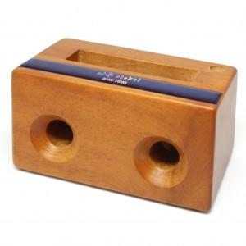

【상세/제작정보】 | 기본수량미만 인쇄비 추가됩니다(문의) 나무 안쪽 빈 공간의 공명으로 우퍼의 음향을 느낄 수 있는 확장기능의 스피커.전원이 필요없습니다

【인쇄/포장옵션】 | 풀칼라 / 포장지포장

【공급단가】 | 수량 | 100~ | 500~ | 1,000~ | 3,000~
*VAT별도 | 단가 | 10,800원 | 10,400원 | 10,000원 | 9,600원

【상품 URL】 | https://www.synergygift.co.kr:443/src/goods_detail.php?gdno=1448

